Pause Game
Project Name | Phát triễn game 2D Top Down Shooter Rougelike
Module Code | Pause Game
 | Hoàn thành | Lỗi | Chưa kiểm tra | Bị chặn | Tổng lần kiểm tra
Round 1 | 10 | 0 | 0 | 0 | 10
Round 2 | 10 | 0 | 0 | 0 | 10

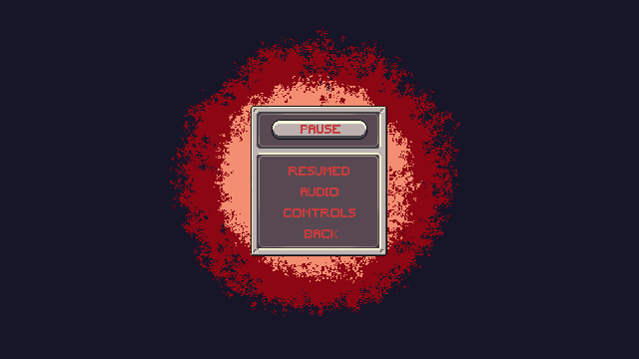

Test Case ID | Mô tả | Quy trình | Điều kiện tiên quyết | Kết quả mong đợi | Kết quả thực tế | Kết quả |  |  |  |  |  | Chú thích
 |  |  |  |  |  | Vòng 1 |  |  | Vòng 2
 |  |  |  |  |  | Trạng thái | Ngày kiểm tra | Người kiểm tra | Trạng thái | Ngày kiểm tra | Người kiểm tra
GUI_SHOW Xem văn bản đến
GUI_PAUSE_01 | [Resume Game] Button | Nhấn ESC trong game để mở Pause Menu | Đang trong một màn chơi | - Text: Black - Status: Enable | - Text: Black - Status: Enable | Passed | 2025-04-15 | Tú | Passed | 2025-04-18 | Tú
GUI_PAUSE_02 | [Restart Level] Button | Mở Pause Menu | Đang trong một màn chơi | - Text: Black - Status: Enable | - Text: Black - Status: Enable | Passed | 2025-04-15 | Tú | Passed | 2025-04-18 | Tú
GUI_PAUSE_03 | [Settings] Button | Mở Pause Menu | Đang trong một màn chơi | -Text color : Black -Status : Enable | -Text color : Black -Status : Enable | Passed | 2025-04-15 | Tú | Passed | 2025-04-18 | Tú
GUI_PAUSE_04 | [Main Menu] Button | Mở Pause Menu | Đang trong một màn chơi | -Text color : Light -Status : Enable -Background : Success | -Text color : Light -Status : Enable -Background : Success | Passed | 2025-04-15 | Tú | Passed | 2025-04-18 | Tú
GUI_PAUSE_05 | [Exit Game] Button | Mở Pause Menu | Đang trong một màn chơi | -Text color : Light -Status : Enable -Background : danger | -Text color : Light -Status : Enable -Background : danger | Passed | 2025-04-15 | Tú | Passed | 2025-04-18 | Tú
GUI_PAUSE_06 | [Âm thanh] IconButton (On/Off) | Mở Pause Menu | Có cài đặt âm thanh | -Text color : Light -Status : Enable -Background : Success | -Text color : Light -Status : Enable -Background : Success | Passed | 2025-04-15 | Tú | Passed | 2025-04-18 | Tú
GUI_PAUSE_07 | [Nhạc nền] IconButton (On/Off) | Mở Pause Menu | Có nhạc nền trong game | - Text: Black - Status: Enable | - Text: Black - Status: Enable | Passed | 2025-04-15 | Tú | Passed | 2025-04-18 | Tú
GUI_PAUSE_08 | [Popup xác nhận thoát] | Chọn Main Menu hoặc Exit Game | Mở Pause Menu | -Text color : Light -Status : Enable -Background : danger | -Text color : Light -Status : Enable -Background : danger | Passed | 2025-04-15 | Tú | Passed | 2025-04-18 | Tú
GUI_PAUSE_09 | [Pause Menu Overlay] | Nhấn ESC | Đang chơi | - Text: Black - Status: Enable | - Text: Black - Status: Enable | Passed | 2025-04-15 | Tú | Passed | 2025-04-18 | Tú
FUNCTION_SHOW Xem văn bản đến
FUNC_PAUSE_D01 | Resume Game | Nhấn nút Resume hoặc phím ESC lần nữa | Pause Menu đang hiển thị | Game tiếp tục, Pause Menu đóng | Game tiếp tục, Pause Menu đóng | Passed | 2025-04-15 | Tú | Passed | 2025-04-18 | Tú
FUNC_PAUSE_D02 | Restart Level | Nhấn Restart Level | Pause Menu đang hiển thị | Game reset lại từ đầu màn chơi | Game reset lại từ đầu màn chơi | Passed | 2025-04-15 | Tú | Passed | 2025-04-18 | Tú
FUNC_PAUSE_D03 | Vào Settings | Nhấn nút Settings | Pause Menu đang hiển thị | Hiển thị màn hình Settings | Hiển thị màn hình Settings | Passed | 2025-04-15 | Tú | Passed | 2025-04-18 | Tú
FUNC_PAUSE_D04 | Quay lại Main Menu | 1.Nhấn Main Menu. 2.Xác nhận. | Pause Menu đang hiển thị | Rời khỏi màn chơi, trở về Main Menu | Rời khỏi màn chơi, trở về Main Menu | Passed | 2025-04-15 | Tú | Passed | 2025-04-18 | Tú
FUNC_PAUSE_D05 | Thoát game | 1.Nhấn Exit Menu. 2.Xácnhận. | Pause Menu đang hiển thị | Đóng game hoàn toàn | Đóng game hoàn toàn | Passed | 2025-04-15 | Tú | Passed | 2025-04-18 | Tú
FUNC_PAUSE_D06 | Bật/tắt Âm thanh | Nhấn icon âm thanh | Pause Menu đang hiển thị | Âm thanh hiệu ứng được bật/tắt | Âm thanh hiệu ứng được bật/tắt | Passed | 2025-04-15 | Tú | Passed | 2025-04-18 | Tú
FUNC_PAUSE_D07 | Bật/tắt Nhạc nền | Nhấn icon nhạc | Pause Menu đang hiển thị | Nhạc nền được bật/tắt | Nhạc nền được bật/tắt | Passed | 2025-04-15 | Tú | Passed | 2025-04-18 | Tú
FUNC_PAUSE_D08 | Resume bằng ESC | Nhấn phím ESC lần 2 | Pause Menu đang hiển thị | Game tiếp tục, Pause Menu đóng | Game tiếp tục, Pause Menu đóng | Passed | 2025-04-15 | Tú | Passed | 2025-04-18 | Tú
FUNC_PAUSE_D09 | Tự động Pause khi mất kết nối | Ngắt mạng/controller | Đang trong một màn chơi | Game tự động pause, hiện Pause Menu | Game tự động pause, hiện Pause Menu | Passed | 2025-04-15 | Tú | Passed | 2025-04-18 | Tú

Game Over
Project Name | Phát triễn game 2D Top Down Shooter Rougelike
Module Code | Game Over
 | Hoàn thành | Lỗi | Chưa kiểm tra | Bị chặn | Tổng lần kiểm tra
Round 1 | 8 | 0 | 0 | 0 | 8
Round 2 | 8 | 0 | 0 | 0 | 8

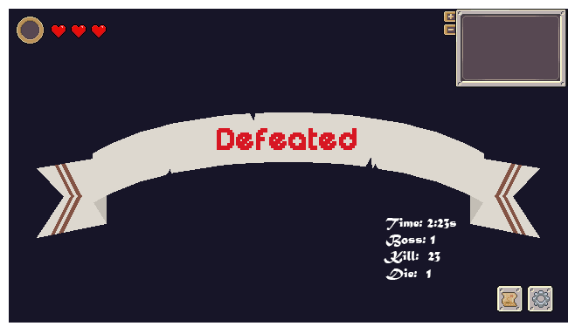

Test Case ID | Mô tả | Quy trình | Điều kiện tiên quyết | Kết quả mong đợi | Kết quả thực tế | Kết quả |  |  |  |  |  | Chú thích
 |  |  |  |  |  | Vòng 1 |  |  | Vòng 2
 |  |  |  |  |  | Trạng thái | Ngày kiểm tra | Người kiểm tra | Trạng thái | Ngày kiểm tra | Người kiểm tra
GUI_SHOW Game Over
GUI_OVER_01 | [Tiêu đề Game Over] Label |  |  | - Text: Black - Status: Enable | - Text: Black - Status: Enable | Passed | 2025-04-18 | T.Đức | Passed | 2025-04-18 | T.Đức
GUI_OVER_02 | [Thời gian chơi] Label |  |  | - Text: Black - Status: Enable | - Text: Black - Status: Enable | Passed | 2025-04-18 | T.Đức | Passed | 2025-04-18 | T.Đức
GUI_OVER_03 | [Số kẻ địch hạ] Label |  |  | - Text: Black - Status: Enable | - Text: Black - Status: Enable | Passed | 2025-04-18 | T.Đức | Passed | 2025-04-18 | T.Đức
GUI_OVER_04 | [Retry] Button |  |  | -Text color : Black -Status : Enable -Background : Success | -Text color : Black -Status : Enable -Background : Success | Passed | 2025-04-18 | T.Đức | Passed | 2025-04-18 | T.Đức
GUI_OVER_05 | [Main Menu] Button |  |  | -Text color : Black -Status : Enable -Background : Success | -Text color : Black -Status : Enable -Background : Success | Passed | 2025-04-18 | T.Đức | Passed | 2025-04-18 | T.Đức
GUI_OVER_06 | [Nút “Setting”] Button | Hiển thị dưới nút "Cài đặt" | Game không lỗi | -Text: Black -Status: Enable | -Text: Black -Status: Enable | Passed | 2025-04-18 | T.Đức | Passed | 2025-04-18 | T.Đức
GUI_OVER_07 | [Nền mờ Game Over] Background |  |  | -Background : Semi-transparent | -Background : Success | Passed | 2025-04-18 | T.Đức | Passed | 2025-04-18 | T.Đức
FUNCTION_SHOW Game Over
FUNC_OVER_01 | [Hiện Game Over khi chết] | Nhân vật hết máu trong trận | Đang trong trận | Màn hình Game Over được hiển thị | Màn hình Game Over được hiển thị | Passed | 2025-04-18 | T.Đức | Passed | 2025-04-18 | T.Đức
FUNC_OVER_02 | [Retry] Button hoạt động | Nhấn Retry | Màn hình Game Over hiển thị | Trò chơi khởi động lại từ đầu | Trò chơi khởi động lại từ đầu | Passed | 2025-04-18 | T.Đức | Passed | 2025-04-18 | T.Đức
FUNC_OVER_03 | [Main Menu] Button hoạt động | Nhấn Main Menu | Màn hình Game Over hiển thị | Trở về màn hình chính | Trở về màn hình chính | Passed | 2025-04-18 | T.Đức | Passed | 2025-04-18 | T.Đức
FUNC_OVER_04 | [Exit Game] Button hoạt động | Nhấn Exit Game | Màn hình Game Over hiển thị | Thoát khỏi game | Thoát khỏi game | Passed | 2025-04-18 | T.Đức | Passed | 2025-04-18 | T.Đức
FUNC_OVER_05 | [Chia sẻ điểm] hoạt động | Nhấn biểu tượng chia sẻ | Màn hình Game Over hiển thị | Gửi/copy dữ liệu điểm số thành công | Gửi/copy dữ liệu điểm số thành công | Passed | 2025-04-18 | T.Đức | Passed | 2025-04-18 | T.Đức

VictoryScreen
Project Name | Phát triễn game 2D Top Down Shooter Rougelike
Module Code | Victory Screen
 | Hoàn thành | Lỗi | Chưa kiểm tra | Bị chặn | Tổng lần kiểm tra
Round 1 | 9 | 0 | 0 | 0 | 9
Round 2 | 9 | 0 | 0 | 0 | 9

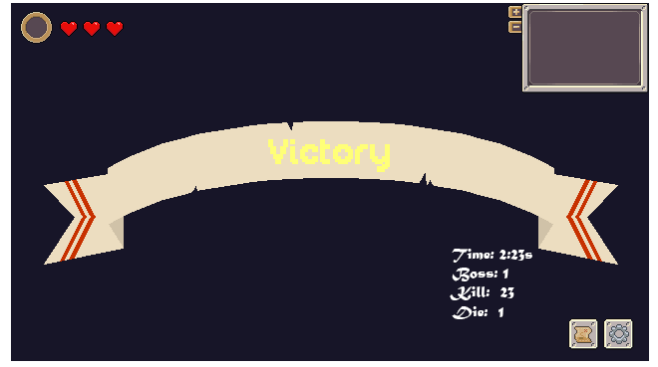

Test Case ID | Mô tả | Quy trình | Điều kiện tiên quyết | Kết quả mong đợi | Kết quả thực tế | Kết quả |  |  |  |  |  | Chú thích
 |  |  |  |  |  | Vòng 1 |  |  | Vòng 2
 |  |  |  |  |  | Trạng thái | Ngày kiểm tra | Người kiểm tra | Trạng thái | Ngày kiểm tra | Người kiểm tra
GUI_SHOW Victory Screen
GUI_VICT_01 | [Tiêu đề chiến thắng “Victory!”] Label | Hoàn thành màn chơi | Người chơi sống sót đến cuối | -Text: Light -Status: Enable -Background: Success | -Text: Light -Status: Enable -Background: Success | Passed | 2025-04-18 | T.Đức | Passed | 2025-04-18 | T.Đức
GUI_VICT_02 | [Số điểm đạt được] Label | Hiển thị ngay sau “Victory!” | Game tính xong điểm | -Text color: Black -Status: Enable | -Text color: Black -Status: Enable | Passed | 2025-04-18 | T.Đức | Passed | 2025-04-18 | T.Đức
GUI_VICT_03 | [Thời gian hoàn thành] Label | Hiển thị dưới điểm số | Màn chơi hoàn tất | -Text: Black -Status: Enable -Background: Success | -Text: Black -Status: Enable -Background: Success | Passed | 2025-04-18 | T.Đức | Passed | 2025-04-18 | T.Đức
GUI_VICT_04 | [Nút “Play Again”] Button | Hiển thị dưới thông tin chiến thắng | Game không lỗi | -Text: Black -Status: Enable -Background: Success | -Text: Black -Status: Enable -Background: Success | Passed | 2025-04-18 | T.Đức | Passed | 2025-04-18 | T.Đức
GUI_VICT_05 | [Nút “Main Menu”] Button | Hiển thị dưới nút "Play Again" | Game không lỗi | -Text: Black -Status: Enable | -Text: Black -Status: Enable | Passed | 2025-04-18 | T.Đức | Passed | 2025-04-18 | T.Đức
GUI_VICT_06 | [Nút “Setting”] Button | Hiển thị dưới nút "Cài đặt" | Game không lỗi | -Text: Black -Status: Enable | -Text: Black -Status: Enable | Passed | 2025-04-18 | T.Đức | Passed | 2025-04-18 | T.Đức
GUI_VICT_07 | [Hiệu ứng nền (particle, ánh sáng…)] | Xuất hiện cùng chiến thắng | Máy đủ cấu hình | -Status: Enable -Animation: Active | -Status: Enable -Animation: Active | Passed | 2025-04-18 | T.Đức | Passed | 2025-04-18 | T.Đức
FUNCTION_SHOW Victory Screen
FUNC_VICT_01 | [Kích hoạt màn hình chiến thắng] | Người chơi vượt qua boss cuối / hoàn thành mục tiêu | Game đang chạy bình thường | Victory Screen xuất hiện đầy đủ UI | Victory Screen xuất hiện đầy đủ UI | Passed | 2025-04-18 | T.Đức | Passed | 2025-04-18 | T.Đức
FUNC_VICT_02 | [Tính điểm cuối màn] | Sau khi thắng | Có logic tính điểm | Điểm số hiển thị chính xác, không bị delay | Điểm số hiển thị chính xác, không bị delay | Passed | 2025-04-18 | T.Đức | Passed | 2025-04-18 | T.Đức
FUNC_VICT_03 | [Tính thời gian hoàn thành] | Sau chiến thắng | Bắt đầu có timer từ đầu game | Thời gian hiển thị chính xác | Thời gian hiển thị chính xác | Passed | 2025-04-18 | T.Đức | Passed | 2025-04-18 | T.Đức
FUNC_VICT_04 | [Chuyển sang màn chơi mới] | Nhấn nút “Play Again” | Đã hiển thị Victory Screen | Game khởi tạo lại trạng thái ban đầu | Game khởi tạo lại trạng thái ban đầu | Passed | 2025-04-18 | T.Đức | Passed | 2025-04-18 | T.Đức
FUNC_VICT_05 | [Quay về Main Menu] | Nhấn nút “Main Menu” | Victory Screen hiển thị | Game quay lại giao diện chính | Game quay lại giao diện chính | Passed | 2025-04-18 | T.Đức | Passed | 2025-04-18 | T.Đức
FUNC_VICT_06 | [Hiển thị màn hình Setting] | Nhấn nút “Setting” | Setting Screen hiển thị | Game quay lại giao diện Setting | Game quay lại giao diện Setting | Passed | 2025-04-18 | T.Đức | Passed | 2025-04-18 | T.Đức
FUNC_VICT_07 | [Tắt Victory Screen khi thoát] | Tắt hoặc back | Đang ở Victory Screen | UI bị clear hoàn toàn, quay về main/in game | UI bị clear hoàn toàn, quay về main/in game | Passed | 2025-04-18 | T.Đức | Passed | 2025-04-18 | T.Đức

